Discovery
DISCOVERY — Reto Hotelería · Colsubsidio x 30X (consolidado por el equipo · Jul 2026)
Problemáticas | Problema | Estudio mercado | Usuario | Ideas solución | Flujo de solución | Herramientas
Registro de inventario manual y analógico | El conteo físico se hace producto por producto, almacén por almacén (48 bodegas, 107+ artículos c/u en Piscilago). Se imprimen hojas, se anota a mano y luego se digita en Oracle. Proceso lento, con doble rol (contador + digitador) que duplica el esfuerzo y encarece la operación. | Es un dolor universal en retail, e-commerce, logística, salud e industria que aún dependen de conteo físico y transcripción posterior. El conteo manual consume 10-20 h/semana por operación en hotelería/F&B (WISK; FSR Magazine vía US Tech Automations). La voz manos libres reduce ~30% el tiempo y eleva la exactitud a >99,9% vs. papel (Honeywell/VDC Research; NetSuite). | Operario de bodega/almacén (contador). También el digitador y el auditor. Requiere solución autogestionada, sin manuales complejos, usable sin soporte técnico constante. | App de captura por VOZ en tablet corporativa: el operario dicta 'artículo, unidad, cantidad' y el sistema estructura el dato en el acto, eliminando la digitación. Confirmación en pantalla (lógica explicable). Alternativa: agente conversacional guiado paso a paso. | Voz → Reconocimiento de voz (ASR es-CO) → Normalización inversa de texto (ITN: 'novecientos'→900) → Estructura Artículo/UM/Cantidad → Confirmación en pantalla → Export a Oracle Inventory. | Whisper large-v3 / Deepgram / Azure Speech (es, ~4-6% WER); ITN; tablet corporativa; conexión a Oracle Inventory (FBDI 'Import Count Sequences' / REST API).
Errores de digitación y doble auditoría | La caligrafía ilegible genera errores de interpretación (ej. confundir 90 kg con 900 kg). Al ser distintas personas quienes cuentan y digitan, se requiere 'doble validación' que consume tiempo técnico valioso. El error humano en registro manual ronda el ~2% (McKinsey vía Q3 Aurelia). | La dificultad para leer la escritura manual lleva a interpretaciones erróneas durante la digitalización, contaminando la base de datos desde el origen y obligando a re-conteos y ajustes. | En nuestros propios datos ('BODEGAS Y STOCK'): sobre ~1.405 registros de muestra hay 79 saldos negativos (descuadres), 252 ítems sin código único (18%) y unidades mixtas (Unidad, Kg, L, Porción) — terreno fértil para el error 90/900. | Auditor / supervisor de inventario. | Confirmación verbal + visual del dato antes de enviar (anti-alucinación del ASR); validación de rango por artículo; alerta cuando el valor es atípico (p.ej. salto x10). Conteo ciego respetado (no mostrar stock teórico). | Motor de reglas de validación; detección de anomalías (saltos, negativos); check-digit por ubicación; registro de auditoría trazable. | Herramientas de validación y captura estructurada para que el dato llegue más limpio al ERP.
Latencia de datos (hasta 2 días) y baja visibilidad | La digitación y consolidación de la data demora ~2 días, lo que impide inventarios en tiempo real y retrasa decisiones de compra/reposición. Hay merma invisible: 1-5% de ventas por food waste/descuadres no detectados a tiempo (National Restaurant Association; Apicbase). | Empresas que digitalizaron el conteo reportan -74% de tiempo de inventario y ROI < 90 días (casos de vendors: US Tech Automations, WISK). Winnow (visión+IA) logra -50% a -80% de food waste en hoteles Marriott, Accor, Hilton. | Gerencia de Hotelería/Turismo y Compras (necesitan datos al día para decidir). | Sincronización inmediata del conteo al sistema (visibilidad en tiempo casi real); tablero de estado de inventario por bodega; base para forecasting de demanda que reduce sobre-compra. | Captura en origen → sincronización online (red corporativa disponible) → dato disponible en minutos, no en días → dashboard + export a Oracle. | Oracle Inventory Management (My Inventory); dashboard web; forecasting con ML (fase 2).
Complejidad del inventario (productos abiertos, transformados, sin código) | Categorías heterogéneas: insumos cerrados y abiertos (pesaje fraccionado), productos transformados por receta (artículos terminados), químicos, menaje e insumos de zoológico. No todos los productos tienen ID único ni código de barras para escaneo. Homologación de proveedores bajo un solo código. | El escaneo puro (código de barras/RFID) no resuelve el caso porque muchos ítems no tienen código; por eso la voz + catálogo inteligente (búsqueda por nombre) es más robusta que soluciones basadas solo en escaneo. | Operario que pesa/cuenta productos abiertos y transformados; personal de cocina (recetas estándar). | Búsqueda por voz contra el catálogo (aunque no haya código); soporte de pesaje/fracción; manejo de artículos terminados por receta; sugerencia del ítem más probable con confirmación. | Voz → coincidencia difusa contra catálogo Oracle → captura de UM correcta (Kg/L/Unidad/Porción) → confirmación → export. | Catálogo/maestro de artículos de Oracle; matching por NLP; báscula conectada opcional (fase 2).
SOLUCIÓN RECOMENDADA (síntesis Doble Diamante) | PROBLEMA PRINCIPAL: la brecha entre el conteo físico y su ingreso a Oracle — captura manual en papel + digitación diferida — genera lentitud, error (90/900) y falta de visibilidad. HMW: ¿Cómo capturar el conteo en el punto de trabajo, sin papel y sin digitación posterior, con un dato confiable y trazable listo para Oracle? | Se prioriza porque es el cuello de botella de mayor impacto, es viable en 2,5 días como MVP y es escalable de Piscilago a toda la red de hoteles y al DIB. | El espacio menos maduro del mercado es la captura por voz del conteo (los vendors muestran velocidad -75% pero no publican precisión) → oportunidad de diferenciación con validación verificable. | Operario de bodega autogestionado, sobre tablet corporativa. | MVP: 'Contador de Inventario por Voz' — captura manos libres, ITN, confirmación en pantalla, detección de anomalías y export en formato Oracle. Multimodal (voz + pantalla) para explicabilidad. | ASR es-CO (Whisper/Deepgram/Azure) + ITN + motor de reglas + UI en tablet + export FBDI/REST a Oracle Inventory. Offline-first con sync diferida.
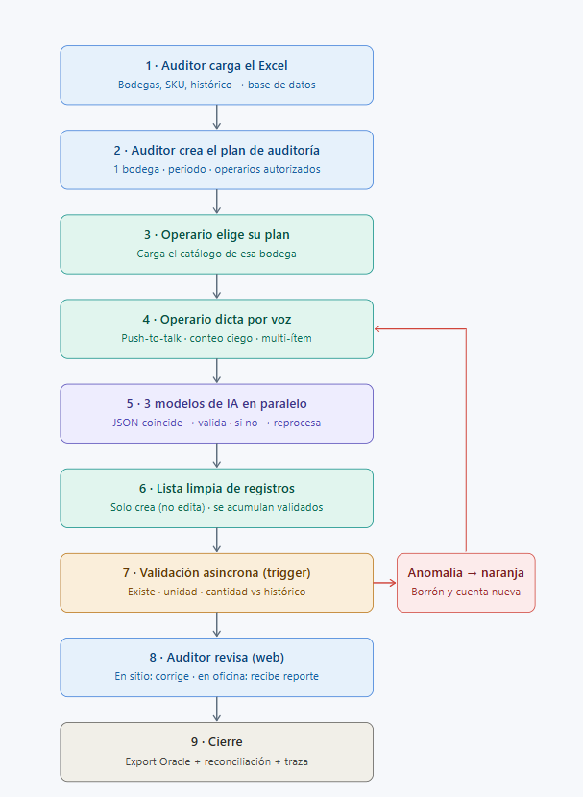
 |  |  | NUEVO FLUJO DE SOLUCION

